Worksheet
 |  |  |  |  | 8 (812) 565 05 34 |  |  | sales@miniworks.ru
 |  |  |  |  | Зеленоград |  |  | отдел продаж
 |  |  | Адрес |  |  |  |  | Режим работы
 |  |  | Зеленоград |  |  |  |  | Пн – Пт: с 8:00 до 18:00
ILR80x30+2,5
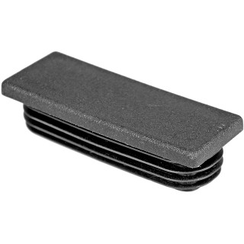 |  | 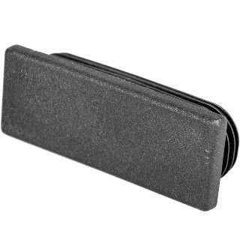 |  | 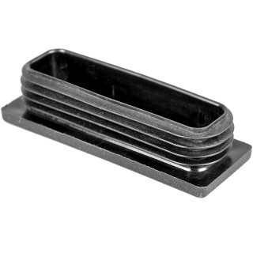
Артикул |  | Цвет |  | от 10000 | от 5000 | от 1000 | от 500 | от 100 | розница | Наличие на 01.08.2026
ILR80x30+2,5 |  | черный |  | 69.70р. | 73.70р. | 81.60р. | 97.50р. | 107.50р. | 145.00р. | 972
ILR80x30+2,5-BIANCO |  | белый |  | 83.64р. | 88.44р. | 97.92р. | 117.00р. | 129.00р. | 174.00р. | —
ILR80x30+2,5-GRIGIO |  | серый |  | 83.64р. | 88.44р. | 97.92р. | 117.00р. | 129.00р. | 174.00р. | —
 | Все цены указаны в рублях и включают в себя НДС. Все цены указаны при условии 100% предоплаты и действительны в течение 5 дней. Все цены указаны при условии самовывоза продукции со склада в г. Зеленоград (для иногородних клиентов доставка до склада ТК в г. Зеленоград бесплатна). Все цены указаны за стандартный цвет для каждого вида изделия (изменение цвета на любой из предлагаемой палитры +20% к стоимости, изменение цвета на любой по системе RAL +50% к стоимости). О возможных сроках поставки заказного товара, необходимо уточнять заранее

